상품제안서
CIH751 드라이빙프렌드 편안한 거치형 목베개 차량 쿠션 | 상품코드: F28013

 |  |  |  |  |  |  | 02-412-0044 | www.easy1.co.kr
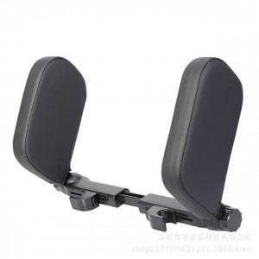

【상세/제작정보】

【인쇄/포장옵션】 | 실크 / 포장불가능

【공급단가】 | 수량 | 100~ | 300~ | 500~ | 1,000~ | 3,000~
*VAT별도 | 단가 | 27,120원 | 26,660원 | 25,990원 | 25,530원 | 24,860원

【상품 URL】 | https://dev.easy1.co.kr:443/src/goods_detail.php?gdno=28013

